Hoja1
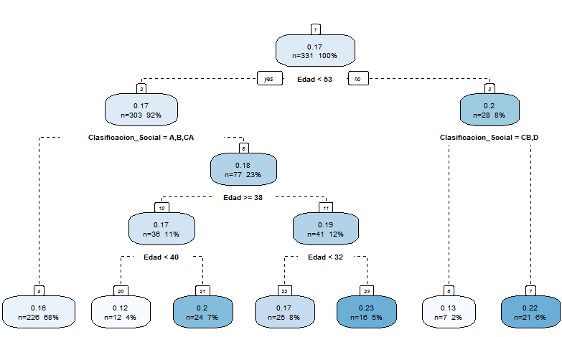
 | Interés
 | Grupo | Muestras | Promedio de la utilidad | %
1 | Edad > 53 años y Clase A,B y CA | 21 | 0.22 | 6%
2 | Edad < 53 años y Clase CB, D | 77 | 0.18 | 23%
3 | Edad < 53 años y Clase A,B y CA | 226 | 0.16 | 68%
4 | Edad > 53 años y Clase CB,D | 7 | 0.13 | 2%
 | Población | 331 | 0.17 | 100%

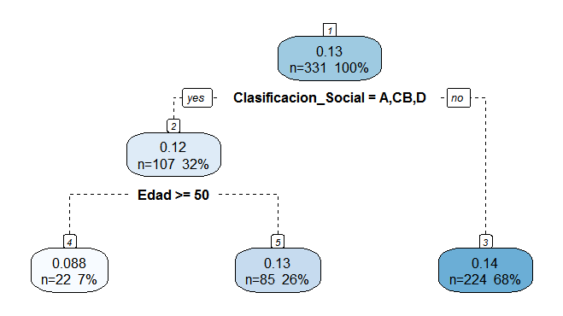

 | Marca
 | Grupo | Muestras | Promedio de la utilidad | %
1 | Clase CA,D | 224 | 0.14 | 68%
2 | Edad < 50 años y Clase A,B y CB | 85 | 0.13 | 68%
3 | Edad > 50 años y Clase A,B y CB | 22 | 0.088 | 7%
 | Población | 331 | 0.13 | 100%

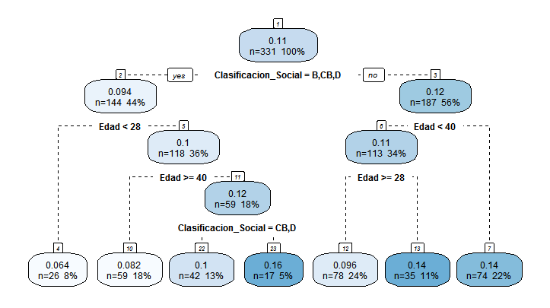

 | Seguros
 | Grupo | Muestras | Promedio de la utilidad | %
1 | Edad >40 años y Clase A,CA | 74 | 0.14 | 22%
2 | Edad < 40 años y Clase A,CA | 113 | 0.11 | 34%
3 | Edad > 28 años y Clase B, CB,D | 118 | 0.1 | 36%
4 | Edad < 28 y Clase B,CB, D | 26 | 0.064 | 8%
 | Población | 331 | 0.11 | 100%

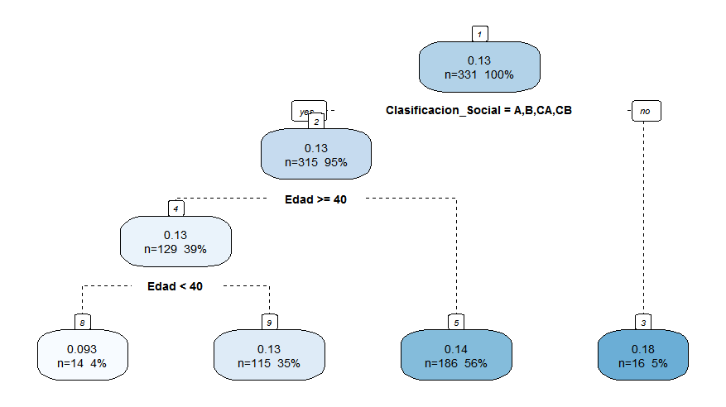

 | Dinero de vuelta
 | Grupo | Muestras | Promedio de la utilidad | %
1 | Clase D | 16 | 0.18 | 5%
2 | Edad <40 años y Clase A,B,CA,CB | 186 | 0.14 | 56%
3 | Edad > 28 años y Clase B, CB,D | 118 | 0.1 | 36%
4 | Edad < 28 y Clase B,CB, D | 26 | 0.064 | 8%
 | Población | 331 | 0.13 | 100%

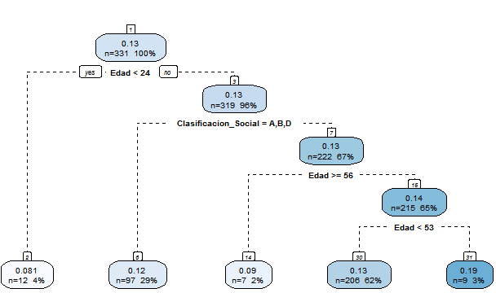

 | Mayor cupo de Avances
 | Grupo | Muestras | Promedio de la utilidad | %
1 | Edad > 24 Clase CB,CA | 222 | 0.13 | 67%
2 | Edad >24 años y Clase A,B,D | 97 | 0.12 | 29%
3 | Edad < 24 | 12 | 0.081 | 4%
 | Población | 331 | 0.13 | 100%

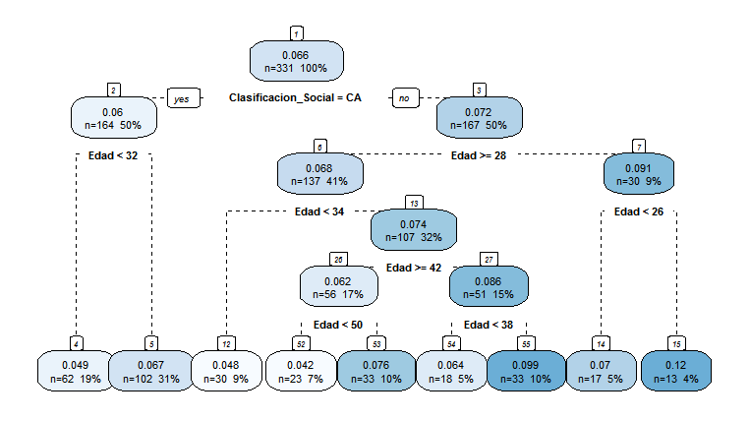

 | Recompensas
 | Grupo | Muestras | Promedio de la utilidad | %
1 | Edad < 28 años y Clase A,B,CB,D | 30 | 0.091 | 9%
2 | Edad >=28 años y Clase A,B,CB,D | 137 | 0.068 | 41%
3 | Edad >32 y Clase CA | 102 | 0.067 | 31%
4 | Edad < 32 y Clase CA | 62 | 0.049 | 19%
 | Población | 331 | 0.066 | 100%

